消融实验
 | 消融实验内容 | 最佳F1-Score | 最佳F1-Score时Extend类别Precision | 最佳F1-Score时Extend类别Recall | AUC | 曲线 | 特征重要性分析
最终结果 | 最终数据集 | 0.646 | 0.777 | 0.553 | 0.888
特征消融实验 | 去除year_diff类别 | 0.617 | 0.69 | 0.557 | 0.885
 | 去除correlation类别 | 0.591 | 0.654 | 0.538 | 0.877
 | 去除cocitation和bibcoupling | 0.63 | 0.717 | 0.562 | 0.882
 | 去除内容特征 | 0.474 | 0.437 | 0.519 | 0.794
数据集回退 | 三个数据集合并之后，这里包含了后来煜文重新匹配到MAG数据集上的26篇external文章的extend边，extend总数是115 | 0.564 | 0.687 | 0.478 | 0.864
 | 1591others+89extend 最早的合并数据集 | 0.397 | 0.562 | 0.306 | 0.823
原始结果 | jurgens等人数据集+随机森林模型（最原始实验） | 0.428 | 0.75 | 0.3 | 0.795 | 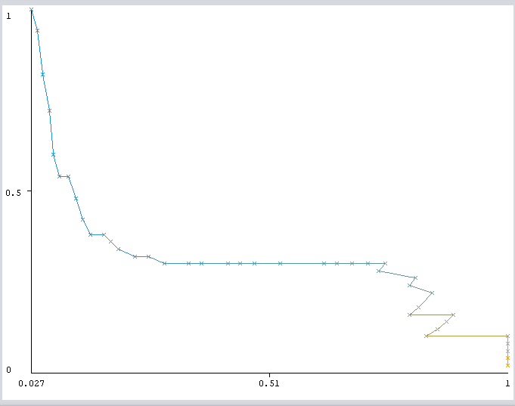 | 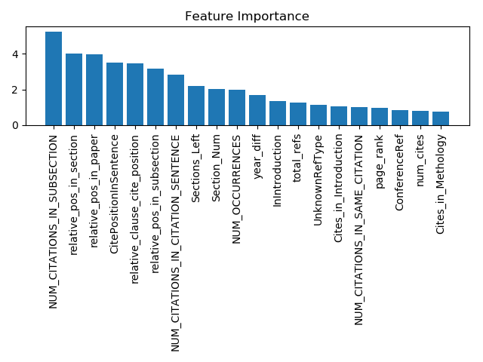

baseline |  | 0 | 0.65
cited_citcount | 0.006 | 0.006
citing_citcount | 0.014 | 0.014
cross_correlation | 0.017 | 0.017
cite_times | 0.018 | 0.018
key_phrase | 0.018 | 0.018
average_X_citation | 0.019 | 0.019
window_cross_correlation | 0.022 | 0.022
jaccard_bibcoupling | 0.023 | 0.023
jaccard_cocitatio | 0.024 | 0.024
relative_pos | 0.031 | 0.031
year_diff | 0.032 | 0.032
num_Occur | 0.044 | 0.044
self_cite | 0.046 | 0.046
similarity | 0.058 | 0.058
去除内容

